m277dw
견 적 서

DMZ박물관 |  | 귀하
전화 : | 033-634-8554
팩스 : | 033-680-8484
담당 :

아래와 같이 견적합니다.

견 적 합 계 : | ₩1,672,000
견 적 일 자 : | 2017-02-22 16:09:03
결 재 조 건 :

품 명 | 규 격 | 수 량 | 단 가 | 금 액 | 세 액 | 합 계 액
 |  |  |  | - | - | -
바코드프린터 | [B-452]-Toshiba(일본) | 1 | 1,520,000 | 1,520,000 | 152,000 | 1,672,000
 |  |  |  | - | - | -
 | 해상도:300dpi
 | 인쇄속도:102mm/sec
 | 인쇄폭:최대104mm
 | 메모리:16M flash/16SDRAM
 | Cutter 장착
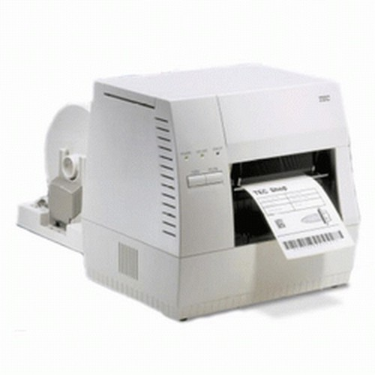

* 결제계좌 : | 신한 110-138-600484 (씨넷 조규장) |  | 합 계 | 1,520,000 | 152,000 | 1,672,000
* 견적담당 : | 조 규 장(010-2910-7760)
* REMARK

